Лист1
Барателия Тимур 221-352 ОПИС
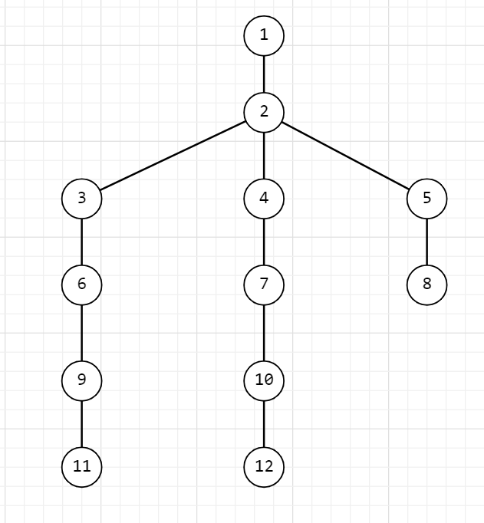
 |  | Кол-во вершин |  | 12
 |  | Кол-во рёбер |  | 14

 |  | Матрица смежности

 |  | 1 | 2 | 3 | 4 | 5 | 6 | 7 | 8 | 9 | 10 | 11 | 12 | p
 | 1 | 0 | 1 | 1 | 1 | 1 | 0 | 0 | 0 | 0 | 0 | 0 | 0 | 4
 | 2 | 1 | 0 | 0 | 0 | 0 | 1 | 0 | 0 | 0 | 0 | 0 | 0 | 2 |  |  | Структурная избыточность системы R
 | 3 | 1 | 0 | 0 | 0 | 0 | 0 | 1 | 1 | 0 | 0 | 0 | 0 | 3 |  |  | 1 способ |  | 2 способ
 | 4 | 1 | 0 | 0 | 0 | 0 | 0 | 0 | 0 | 1 | 1 | 0 | 0 | 3 |  |  | 0.273 |  | 0.27272727273
 | 5 | 1 | 0 | 0 | 0 | 0 | 0 | 0 | 0 | 0 | 0 | 1 | 1 | 3
 | 6 | 0 | 1 | 0 | 0 | 0 | 0 | 0 | 0 | 0 | 0 | 0 | 0 | 1
 | 7 | 0 | 0 | 1 | 0 | 0 | 0 | 0 | 1 | 0 | 0 | 0 | 0 | 2
 | 8 | 0 | 0 | 1 | 0 | 0 | 0 | 1 | 0 | 0 | 0 | 0 | 0 | 2
 | 9 | 0 | 0 | 0 | 1 | 0 | 0 | 0 | 0 | 0 | 1 | 0 | 0 | 2
 | 10 | 0 | 0 | 0 | 1 | 0 | 0 | 0 | 0 | 1 | 0 | 0 | 0 | 2
 | 11 | 0 | 0 | 0 | 0 | 1 | 0 | 0 | 0 | 0 | 0 | 0 | 1 | 2
 | 12 | 0 | 0 | 0 | 0 | 1 | 0 | 0 | 0 | 0 | 0 | 1 | 0 | 2
 |  |  |  |  |  |  |  |  |  |  |  |  |  |  | p среднее= | 2.33
 |  | Дистанционционная матрица
 |  | 1 | 2 | 3 | 4 | 5 | 6 | 7 | 8 | 9 | 10 | 11 | 12 | Z
 | 1 | 0 | 1 | 1 | 1 | 1 | 2 | 2 | 2 | 2 | 2 | 2 | 2 | 19.39 |  |  | Показатель неравномерности распределения связей
 | 2 | 1 | 0 | 2 | 2 | 2 | 1 | 3 | 3 | 3 | 3 | 3 | 3 | 13.42 |  |  | E= | 2.5819888975
 | 3 | 1 | 2 | 0 | 2 | 2 | 3 | 1 | 1 | 3 | 3 | 3 | 3 | 14.54
 | 4 | 1 | 2 | 2 | 0 | 2 | 3 | 3 | 3 | 1 | 1 | 3 | 3 | 14.54
 | 5 | 1 | 2 | 2 | 2 | 0 | 3 | 3 | 3 | 3 | 3 | 1 | 1 | 14.54 |  |  | Относительная величина
 | 6 | 2 | 1 | 3 | 3 | 3 | 0 | 4 | 4 | 4 | 4 | 4 | 4 | 9.69 |  |  | 1 способ |  |  |  | 2 способ
 | 7 | 2 | 3 | 1 | 3 | 3 | 4 | 0 | 1 | 4 | 4 | 4 | 4 | 10.58 |  | E мах= | 9.31 |  |  | E мах= | 9.57
 | 8 | 2 | 3 | 1 | 3 | 3 | 4 | 1 | 0 | 4 | 4 | 4 | 4 | 10.58
 | 9 | 2 | 3 | 3 | 1 | 3 | 4 | 4 | 4 | 0 | 1 | 4 | 4 | 10.58 |  |  | x= | 2
 | 10 | 2 | 3 | 2 | 1 | 3 | 4 | 4 | 4 | 1 | 0 | 4 | 4 | 10.91 |  |  | y= | 2
 | 11 | 2 | 3 | 3 | 3 | 1 | 4 | 4 | 4 | 4 | 4 | 0 | 1 | 10.58
 | 12 | 2 | 3 | 3 | 3 | 1 | 4 | 4 | 4 | 4 | 4 | 1 | 0 | 10.58 |  |  | E отн = | 0.27735009811 |  | E отн = | 0.26967994499

 |  |  |  |  |  |  |  |  |  |  |  |  |  |  |  |  | Структурная компактность системы

 |  |  |  |  |  |  |  |  |  |  |  |  |  |  |  |  | Q = | 349

 |  |  |  |  |  |  |  |  |  |  |  |  |  |  |  |  | Относительный показатель

 |  |  |  |  |  |  |  |  |  |  |  |  |  |  |  |  | Qmin = | 132
 |  |  |  |  |  |  |  |  |  |  |  |  |  |  |  |  | Qотн = | 1.6439393939 |  |  |  | Вывод

 |  |  |  |  |  |  |  |  |  |  |  |  |  |  |  |  | Индекс центральности |  |  |  |  | Значение индекса центральности в пределах допустимых значений.
 |  |  |  |  |  |  |  |  |  |  |  |  |  |  |  |  | ς = | 0.41919770774 |  |  |  | Низкое значение предопределяет невысокие требования к
 |  |  |  |  |  |  |  |  |  |  |  |  |  |  |  |  |  |  |  |  |  | надёжности функционирования центра по приему и обработке
 |  |  |  |  |  |  |  |  |  |  |  |  |  |  |  |  |  |  |  |  |  | информации. Повышен риск разрушения системы.

